Sheet1
QR-CODE project
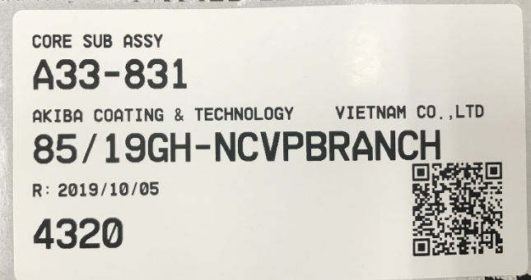
Item name
Item code
Supplier name
Invoice Number
Delivery date
Quantity
QR Code
Quy trình thực hiện :

 | Giai đoạn 1) Nhập hàng vào kho

 |  | . Làm tem SL tổng nhập
 |  | . Tách tem ra SL nhỏ hơn để phát

 | Giai đoạn 2) Phát hàng ra xưởng

 |  | . Lưu lịch sử phát hàng
 |  | . Nhập máy hệ thống

 | Giai đoạn 3) Đăng nhập

 |  | . Lưu thông tin người dùng nhập máy : employeeID , date time

Mô tả hoạt động :

 | Giai đoạn 1)
 | NHẬP HÀNG , LÀM TEM |  |  |  |  |  |  |  |  | Tham khảo source code WHQRcode(winform)

 |  | Phòng mua hàng | Kho chạy menu |  |  | Truy vấn dữ liệu | In tem
 |  | nhập máy SL vào | PREMAC 6-4-9 |  |  | file text.txt | QR-CODE
 |  | Premac system | xuất file text.txt |  |  | WHQRcode (winform)
PREMAC DB
File TEXT
Winform
QR code

 |  |  |  |  |  |  | . Tạo tem SL tổng
 |  |  |  |  |  |  | . Dán hàng nhập
 |  |  |  |  |  |  | . Tách tem SL nhỏ hơn
 |  |  |  |  |  |  | . Dán hàng phát

 | Giai đoạn 2)
 | PHÁT HÀNG + LƯU LỊCH SỬ , NHẬP MÁY H.THỐNG Q.LÝ KHO PREMAC |  |  |  |  |  |  |  |  |  | Tham khảo source code TRACY (winform)

 | 1) | Quét mã vạch hàng phát, |  | 2) | Dùng windows form truy vấn dữ |  | 3) | Từ dữ liệu có được của Windows form
 |  | lưu lịch sử vào data base SQL |  |  | liệu lịch sử phát hàng trong SQL-DB |  |  | nhập dữ liệu phát hàng vào PREMAC

Winform
(1)
(2)
file.CSV
PREMAC DB
Share
FOLDER
Winform robot
hoặc RPA robot
Winform
QR code
SQL DB
SQL DB

 |  | Note : |  |  | Note: |  |  | Note:
 |  | . Kiểm tra quét double |  |  | . Cần truy vấn theo ngày |  |  | . Đánh dấu những record đã nhập PREMAC
 |  | hiện màu đỏ user xóa line trùng
 |  | . Thêm nội dung phát set hoặc
 |  | phát không theo set
 |  | Vd :
 |  | Nguyên liệu phát set No. : A001, A002,…
 |  | Phụ liệu không phát set No : NULL

 | Giai đoạn 3)
 | BỔ SUNG CHỨC NĂNG ĐĂNG NHẬP |  |  |  |  |  |  |  | Tham khảo source code TRACY (winform)

User name :
Password :

 |  | . Lưu thông tin người dùng input : username , date time
 |  | . User/pass lưu trong SQL DB.

